Definition Risiko
Schadensklasse | Wert | Diskriminierung | Identitätsdiebstahl | Lebensgefahr | Existenz-gefährdung | Finanzieller Schaden | Rufschädigung | Bloßstellung | Verlust des Arbeitsplatzes | Geheimnis-offenbarung | Gesellschaftliche oder wirtschaftliche Nachteile
gering | 1 |  |  |  |  | im Rahmen eines Monatsgehalts |  |  |  |  | keine bzw. sehr geringe Auswirkungen im täglichen Leben
überschaubar | 2 |  |  |  |  | im Rahmen mehrerer Monatsgehälter |  |  |  |  | Auswirkungen sind für den Betroffenen spürbar und führen zu kleinen Einschränkungen / Nachteilen.
substantiell | 3 | Diskriminierung des Betroffenen in einem Teilbereich seines Lebens (z.B. Arbeitsstelle durch Kollegen) |  |  |  | im Rahmen eines Jahresgehalts | Rufschädigung des Betroffenen in einem Teilbereich seines Lebens (z.B. im beruflichen) | Bloßstellung des Betroffenen in einem Teilbereich seines Lebens (z.B. im beruflichen) |  | Geheimnisoffen-barung hat Auswirkungen auf einen Teilbereich des Lebens des Betroffenen. | Auswirkungen haben Nachteile für den Betroffenen im täglichen Leben.
hoch | 4 | Diskriminierung des Betroffenen im gesamten Lebensumfeld. | Identitätsdiebstahl | Lebensgefahr | Existenz-gefährdung | Verlust der gesamten persönlichen finanziellen Werte (inkl. Immobilien u.ä.) | Rufschädigung des Betroffenen im gesamten Lebensumfeld. | Bloßstellung des Betroffenen im gesamten Lebensumfeld. | Verlust des Arbeitsplatzes | Geheimnisoffen-barung hat Auswirkungen auf das gesamte Leben des Betroffenen. | Auswirkungen haben große Nachteile auf den Betroffenen und ggf. auf sein persönliches Umfeld (z.B. Familie).

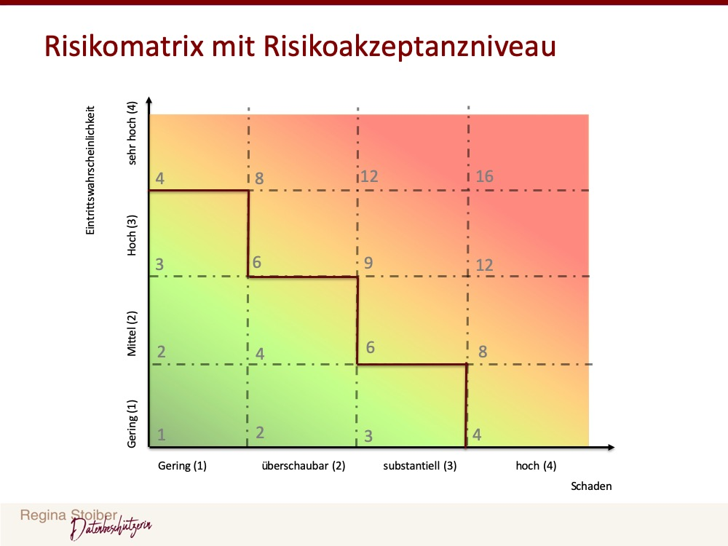
Eintritts-wahrscheinlichkeit | Wert | Schätzung für die Zukunft | Blick in die Vergangenheit
gering | 1 | Vorfall tritt frühestens in 6 Jahren oder später ein | Vorfall bisher noch nie eingetreten bzw. vor über 6 Jahren eingetreten
mittel | 2 | Vorfall tritt in den nächsten 4-6 Jahren ein | Vorfall ist in den letzten 4-6 Jahren eingetreten
hoch | 3 | Vorfall tritt in den nächsten 1-3 Jahren ein | Vorfall ist in den letzten 1-3 Jahren eingetreten
sehr hoch | 4 | Vorfall tritt im nächsten Jahr ein | Vorfall ist im letzten Jahr eingetreten

 |  |  | Ursachen
 |  |  | Die Verarbeitung besonders geschützter Daten im Sinne von Art. 9 und 10 DS-GVO, bei denen die DS-GVO ausdrücklich eine gesteigerte Schutzbedürftigkeit vorsieht.
 |  |  | Verarbeitung von Daten schützenswerter Personengruppen (z. B. Kinder, Beschäftigte).
 |  |  | Verarbeitung von nicht veränderbaren und eindeutig identifizierenden Daten wie z. B. eindeutigen Personenkennzahlen im Vergleich zu pseudonymisierten Daten.
 |  |  | Automatisierte Verarbeitungen, die eine systematische und umfassende Bewertung persönlicher Aspekte (z. B. Profiling) beinhalten und auf deren Grundlage dann Entscheidungen mit erheblichen Rechtswirkungen für betroffene Personen getroffen werden (vgl. Art. 35 Abs. 3 lit. a DS-GVO).
 |  |  | Wenn der Schaden nicht oder kaum reversibel ist oder die betroffene Person nur wenige oder beschränkte Möglichkeiten hat, die Verarbeitung selbst zu prüfen oder gerichtlich prüfen zu lassen oder sich dieser Verarbeitung zu entziehen, etwa, weil sie von der Verarbeitung gar keine Kenntnis hat.
 |  |  | Wenn die Verarbeitung eine systematische Überwachung ermöglicht.
 |  |  | Die Anzahl der betroffenen Personen, die Anzahl der Datensätze und die Anzahl der Merkmale in einem Datensatz sowie die geogra- phische Abdeckung, die mit den verarbeiteten Daten erreicht wird.
 |  |  | Unbefugte Aufhebung von Pseudonymisierung

